Шапка чалма одинарная
 | 
Головные уборы от производителя MARSEL FAMILY.
г.Ессентуки
78652205293
info@shapki-optom-russia.info
https://marsel-shapkioptom.ru/
Шапка чалма одинарная

изображение | наименование | артикул | пол | размер | цена | акция | заказ. шт. | сумма

Чалма одинарная
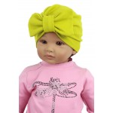 | Шапка детская SVO-22061/86 (р.42-44) (Атрибуты: Завязки - без завязок, Сезон - весна/осень, Характеристика - Однослойный трикотаж, Состав - 95% хлопок,5% эластан, Цвет - Желтый) | SVO-22061/86 | женский | 42-44 | 130 | 65 | 0 | 0
 |  |  |  |  |  | 0 | Итого:

